Forside
Klimagassrapportering i plan- og byggesaker

 | Fyll inn feltene i tabellen
Saksnummer | Bygg/Plan-yyyy/xxxxx
Plannavn/Adresse | Årstad. Gnr. 15, Bnr. 429, S7 Mindemyren
Velg kun ett nummer dersom tiltaket stekker seg over flere gårds- og bruksnummer
Gårdnummer | 15
Bruksnummer | 429
Utfylt av | Diana Avalos Gil
Datert | 2024-02-23
Fase i prosessen hvor beregning er utført | 2. gangsbehandling
*kreves ikke av Bergen kommune, men er et krav i Byggteknisk forskrift (TEK17, §17.1).

Om rapportmalen

Mal utarbeidet av Plan- og bygningsetaten, Bergen kommune. Sist revidert 14.12.2023. Formateringene i dokumentet er forhåndsdefinerte og skal ikke endres. Dette gjelder blant annet skriftstørrelse og skrifttype. For å få linjeskift i tekstbokser, bruk 'Alt+Enter'. Denne malen skal følges dersom § 18.4 i kommuneplanens arealdel (KPA2018) gjør seg gjeldende og klimagassberegninger kreves. I henhold til § 18.4 i KPA2018 vil: ● prosjekt som medfører vesentlige naturinngrep ● nybygg med samlet areal over 1000 m2 ● prosjekt der valg mellom riving vurderes opp mot bevaring utløse krav om klimagassberegninger. Forutsetninger for beregningene: Klimagassberegningene skal ha omfang «basis med lokalisering», jf. NS3720:2018. Beregningene skal gjøres for alle moduler i løpet av bygningens livsløp, utenom B7 (vannforbruk i drift). Alle inndata og forutsetninger som er kjent for prosjektet skal inkluderes i klimagassberegningen. Standardverdier som samsvarer med kravene i TEK17 kan benyttes i tilfeller hvor data for prosjektet ikke er kjent.

Sammendrag
SAMMENDRAG
Gi en kort oppsummering av klimagassrapporten.

Tekstboksene har begrenset størrelse. Gi kun en kort beskrivelse.
Om prosjektet
K90 er et transformasjonsprosjekt av et eksisterende bygningskompleks til en moderne høyskole, bolig og næring. Denne rapporten handler om naæringsdel av prosjektet som inkluderer NLA høyskole og idrettshall (market i lys gul i nybygg situasjonsplan).

Om resultatet
One click LCA brukes som beregningsverktøy for prosjektet. Dokumentasjonen av resultatene er utført iht - Veileder for klimagassberegning, Juni 2023, Bergen Kommune, med beregningsmetoder som beskrevet i NS3270. Utslipp av naturingrepp finnes ikke i beregningen siden projekstet ligger allerede på et utviklet område.

Eventuelle avvik fra rapportmal/føringer i veilederen for klimagassberegninger
Nåvarende beregning er utført i tidligfase hvor modenhet av prosjektet ikke er tilstrekkelig nok relatert til formidling av arealer, utvalg av konstruksjon metoder og material, landet konsept og innledende energifrobruk, masse som fjernes/graves ut, osv.

UTLØSENDE FAKTOR FOR KLIMAGASSBEREGNINGER
Kryss av for den/de utløsende faktorene under:
1. Nybygg større enn 1000 m² BRA
2. Valg mellom riving eller bevaring av eksisterende bygg
3. Vesentlig naturinngrep
Ja
Ja
Nei

PROSJEKTBESKRIVELSE
Fyll ut tabell med grunnleggende data for bebyggelse som er omfattet av prosjektet. Dersom prosjektet inneholder flere enkeltstående bygg kan informasjonen skilles av med komma.

Data | Nybygg (+ eventuell riving av eksisterende bebyggelse) | Bevaring gjennom rehabilitering/ombygging
Alder på eksisterende bygg (byggeår) | 1970 | 1970
Areal på eksisterende bebyggelse (m2 BTA) | 16,357 | 16,002
Areal på bevart bebyggelse (m2 BTA) | 16,002 | 16,002
Samlet bruttoareal for prosjektet (m2 BTA) | 21,818 | 21,818
Totalt oppvarmet bruksareal (m2 BRA oppv.) | 19,478 | 19,478
Samlet antall bygg i prosjektet | 3 | 3
Bygningskategori | Universitets- og høgskole + Idrettsbygning | Universitets- og høgskole + Idrettsbygning
Antall etasjer over bakken | 6 | 6
Antall etasjer under bakken (oppvarmet) | 1 | 1
Antall etasjer under bakken (uoppvarmet) | x-y etasjer | x-y etasjer
Volum av masser som må fjernes (m3 )* | 575 | 575
Volum av tilførte masser (m3 )* | 575 | 575
*ønskelig med et anslag i tidlig fase, selv om usikkerheter kan foreligge

Gi en kort beskrivelse av prosjektet.
Dersom eksisterende bebyggelse - beskriv hva som inkluderes innenfor rammene av de to alternativene riving og bevaring, og hvilke vurderinger som er gjort for gjenbruk av bygningsmassen.

Prosjektet K90 er et transformasjonsprosjekt av et eksisterende bygningskompleks til en moderne høyskole, bolig og næring. Det overordnede målet er å skape en levende og inkluderende arena for utdanning og gode bokvaliteter, hvor det legges stor vekt på fysisk aktivitet, sosial interaksjon og tilrettelegging for alle brukere. Anlegget, når det er fullt utbygd og operativt, forventes å romme opp til 1800 til 1900 studenter samt omtrent 150 ansatte, samt huse over 400 mennesker. Dette skaper en betydelig tilstrømning av personer som vil benytte seg av fasilitetene daglig, og det legges vekt på å skape inspirerende møteplasser og gode byrom som fremmer et aktivt fellesskap. Dette rapporten gjelder til næringsdel og areal som tilhører til NLA høgskole. Tiltak vil bevare eksisterende bygg som finnes allerede på tomten (Rrødfabrikken og Rotunden) i tillegg til en utvidelse i 2 etasjer på Rotunden bygget og et helt nybygg som skal huse idrettshallen.

Sett inn figur for eksisterende situasjon

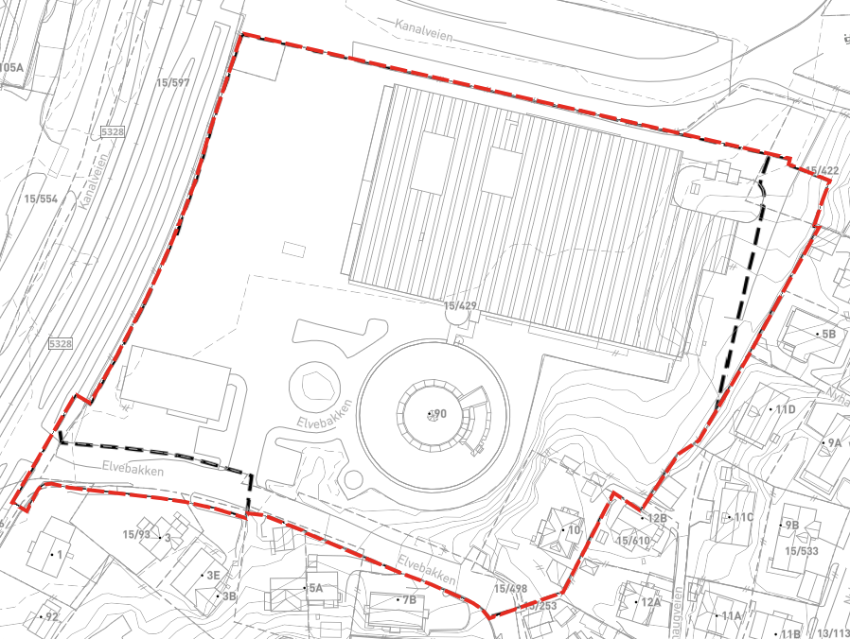

Sett inn figur for ny situasjon - nybygg

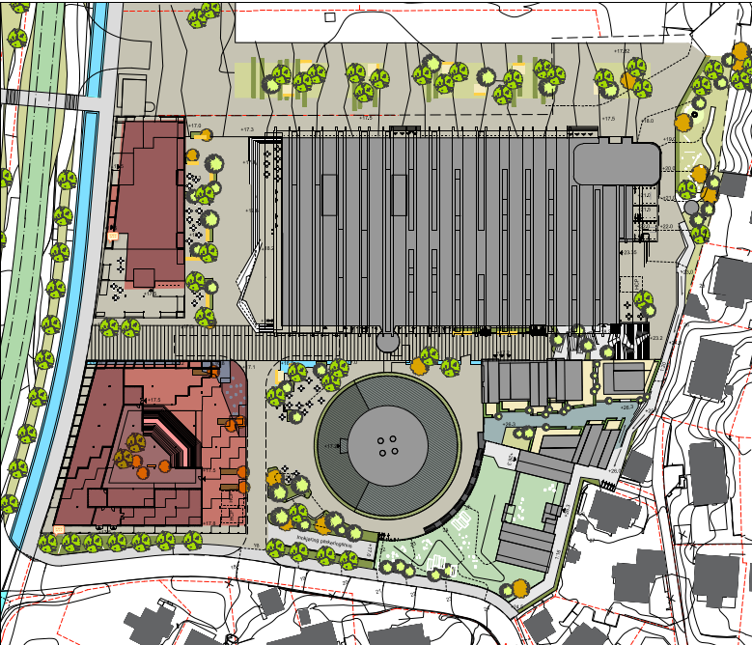

Sett inn figur for ny situasjon - bevaring
Skal kun fylles ut dersom det er eksisterende bebyggelse innenfor planområdet/omsøkt område

Datakvalitetsnivå
Oppgi nivå for datakvalitet.

Hovedsakelig benyttes det datakvalitet på nivå 2. Enkelte materialer som fasadekledning og anbefalte isolasjon benyttes datakvalitet på nivå 1.

BEREGNINGSVERKTØY
Oppgi beregningsverktøy som er benyttet.

Det benyttes One Click LCA og excel som beregningsverktøy

Tiltak for utslippsreduksjon
TILTAK FOR UTSLIPPSREDUKSJON
I denne fanen skal det redegjøres for utslippsreduserende tiltak for prosjektet, herunder kun tiltak som skal sikres og gjennomføres. Denne siden er obligatorisk å fylle ut i plansaker, men bør også benyttes i byggesaker.

Tips! For å få linjeskift i teksten, bruk 'Alt+Enter'.

TRANSPORT I DRIFT
Beskriv hvilke tiltak som skal gjøres for å redusere transportbehovet og legge til rette for bærekraftig mobilitet.

Prosjektet er plassert strategisk i byfortettingssone, nok som gjer at behovet for bil er redusert som følgje av gode kolletivløysingar og kort avstand til det ein treng. Gjennom arbeid med klimanorm er det dokumentert meir enn 9 tilbod innan gangavstand og maks poengsum på punktet Tiltgang på service- og rekreasjonstibod. Vidare er det ei gangvenleg utforming av prosjektet, dokumentert med 2 poeng i klimanorm og tilsvarande 2 poeng på sykkelvenleg utforming. Når det kjem til parkering har ikkje prosjektet eigen parkering, men disponerer ein andel av parkeringsanlegget på Meieritomten til OBOS. Det er eit tiltak i seg sjølv då det aukar avstanden til bilen og hever terskel for bruk. Når det kjem til antall parkeringsplassar og andel bildeling er det framleis uavklart, men målet for prosjektet er å ha ein låg andel parkering, samt kunne tilby bildeleløysingar.

AREALBRUK
Beskriv hvilke tiltak som skal gjøres for å redusere utslipp fra vesentlige naturinngrep og massehåndtering.

Prosjektet bygger primært på eksisterande bygde areal, samt vil oppnå tilnærma massebalanse på tomta.

BEVARING AV EKSISTERENDE BEBYGGELSE*
Beskriv hvilke tiltak som skal gjøres for utslippsreduksjon i forbindelse med riving og/eller bevaring av eksisterende bebyggelse.

Både Brødfabrikken og Rotunden er planlagt rehabilitert og til saman vert nærare 40% av prosjektet i vekt ombrukt.

* Skal kun fylles ut dersom det er eksisterende bebyggelse innenfor planområdet/omsøkt område.

MATERIALBRUK
Beskriv hvilke tiltak som skal gjøres for å redusere utslipp fra materialbruk, herunder gjenbruk av byggematerialer og valg av lavutslippsmateriale.

Hovudtiltaket for å få ned utslepp er knytt til bevaring av ein stor del av bygningsmassen. Når det kjem til krav til nye material vil det bli etterspurd EPDar for material som bidrar vesentleg i mengd eller utslepp og blir brukt som beslutningsunderlag ved innkjøp.

ENERGIBEHOV, VALG AV ENERGILØSNINGER OG ENERGIKILDER
Beskriv hvilke tiltak som skal gjøres for å redusere energibehov, herunder bruk av lavutslipps energiløsninger i prosjektet.

Hovudtiltaket vert å rehabilitere Rotunden og Brødfabrikken med mål om å klare energikrav i TEK.

BYGGE- OG ANLEGGSPERIODE
Beskriv hvilke tiltak som skal gjøres for å redusere utslippene i bygge- og anleggsperioden.

Prosjektet tek sikte på begrense avfallsmengd til 25kg/m2 BRA, samt kreve lett fossilfri byggeplass, ref klimanorm 4.2.

Nybygg
 |  |  |  |  |  |  |  | Ja
NYBYGG |  |  |  |  |  |  |  | Ja
I denne fanen skal det beregnes utslipp for nybygg. Utfyllende kommentarer til forutsetninger for beregningen kan legges til i tekstboksene. Denne fanen skal også benyttes dersom det skal gjennomføres beregning for riving av eksisterende bebyggelse. I slike tilfeller skal også fanen for "Bevaring" fylles ut.

MATERIALER (A1-A5, B1-B5)
Beregn utslipp for materialer i nybygg. Produksjon, transport og avfallhåndtering av kapp og svinn, emballasje og annet avfall for materialer skal inkluderes i denne tabellen.
 |  |  | Det er valgfritt å rapportere disse modulene per bygningsdel, men totalt utslipp for hver av dem ved materialer skal inngå i bunnen av tabellen
Bygningsdel | Materialvalg | A1-A3 (kg CO2e/m2 BTA) | A4 (kg CO2e/m2 BTA) | A5 (kg CO2e/m2 BTA) | B1-B3 (kg CO2e/m2 BTA) | B4-B5 (kg CO2e/m2 BTA) | Prosentvis fordeling av utslipp mellom bygningsdeler
21 Grunn og fundament | Stripe fundament: Betong B35 M45/MF45 lavkarbonklass B, forsterkning stål generisk, 90% recycled content A615 | 4 | 0 | 0 |  |  | 2%
22 Bæresystem | Prefabrikkerte betong søyler og bjelke / Strukturelle stål- og stål profiler | 22 | 0 | 0 |  |  | 11%
23 Yttervegger | Bindingsverksveggsystem, inkl. minerallulisolasjon /murstein inkl. mørtel / Betongvegg med utvendig påføring / Glassfasade | 34 | 1 | 2 |  | 3 | 19%
24 Innervegger | Bindingsverksvegg med stålstender, inkl. mineralullisolasjon, gipsplater begge sider / glassveggsystem / leca blokk vegg | 14 | 0 | 1 |  | 3 | 8%
25 Gulv på grunn, dekker og overflater | Betong B35 M45/MF45 lavkarbonklass B, forsterkning stål generisk, 90% recycled content A615 / Dekker i plasstøpt betong B35 M45/MF45, lavkarbonklass B, forsterkning stål generisk, 90% recycled content A615, glass woll acoustic ceiling panels / Betong dekke-DT B45 | 62 | 3 | 4 |  | 4 | 34%
26 Yttertak | Betong B35 M45/MF45 lavkarbonklass B, forsterkning stål generisk, 90% recycled content A615 / Hulldekke system inkl. mineralullisolasjon | 24 | 1 | 1 |  | 3 | 13%
28 Trapp, heis og balkonger | Betong for trapper og heisjakt | 2 | 5 | 7 |  | 14 | 13%
Totalt (kg CO2e/m2 BTA) |  | 162 | 10 | 15 | - | 28

Beskriv planlagt materialvalg Kommenter hvilke bygningsdeler som medfører størst utslipp og hvorfor.
Det er produksjon av bygningsmaterialer for 25 Gulv på grunn, dekker og overflater som bidrar til den største dele av utslippene på grunn av brukt av plasstøpt betong, forsterkning armering g prefabrikkerte betong elementer som DT-dekker og hiulldekker. Alle disse er karbonintensivt. Utslipp fra 23 Yttervegger er den nest største bidragstyren på grunn av stort areal med glassfasade/vindu i tillegg til materialer til overflater.

TOMTEBEARBEIDELSE OG BYGGEPLASS (A4 og A5)
Beregn utslipp fra tomtebearbeidelse, massehåndtering og byggeplass. Herunder inkluderes blant annet utslipp og energi tilknyttet sprenging og massetransport som følge av sprengingen.
Tiltak | Utslipp (kg CO2e) | Modul
Transport av masser og utstyr til og fra byggeplass | 11,404 | A4
Mobile og stasjonære arbeidsmaskiner inklusive drivstoff brukt på byggeplass* |  | A4
Energibruk til oppvarming, kjøling, herding, uttørking, belysning etc. på byggeplass | 387,094 | A5
*Husk å inkluder bearbeiding av masser.

Kommenter forutsetninger for beregningene, hvilke faktorer som bidrar til størst utslipp ved tomtebearbeidelsen og eventuelt usikkerhet i beregningen.
For transport av masser: 1. Forutsettes at eksisterende bebyggelse rives med et totalt av masse som transporteres fra byggeplass tilsvarende 9 800 + 4 000 + 350 Tonns . I tillegg ble betraktet transport til masser til FSG (Fana Stein & gjenvinning) som ligger ca. 11 km avstand fra prosjektet. Totalt tonnkm = 107 800 + 44 000 +2 408 tonnkm (transport) Totalt påvirkning: (107 800 + 44 000) x 0,0732 kgCO2e + 2 408 x 0 0855 kgCo2e = 7 886 + 3 218 + 300,16 = 11 404,19 kgCO2e (Forutsettes dumper 19 tonns, 100% fyllingsrate) For energibruk på byggeplass: 1. Antas det generiske verdier for gjennomsnittlig energi og drivstoff bruk i byggeplassen - Norden (per BTA) for 21 817,9 m2 BTA i prosjektet fordelt i tre bygg (Brødfabrikken, Rotunden, Idrettshall) med helholdvis BTA areal 11 636, 7 309 og 2 047 m2 : Totalt påvirkning: 11 636 x 18,44 kg CO2e = 214 569,2 kgCO2e (Assumed electricity use 43 kWh/m2 (GFA) and emission factor 0.034 kgCO2eq/kWh (Norway 2015). Assumed total use of diesel 5.2 l/m2 (GFA) and emission factor 3.24 kgCO2eq/l.) Totalt påvirkning: 7 309 x 18,44 kg CO2e = 134 778,82 kgCO2e (Assumed electricity use 43 kWh/m2 (GFA) and emission factor 0.034 kgCO2eq/kWh (Norway 2015). Assumed total use of diesel 5.2 l/m2 (GFA) and emission factor 3.24 kgCO2eq/l.) Totalt påvirkning: 2 047 x 18,44 kg CO2e = 37 746,92 kgCO2e (Assumed electricity use 43 kWh/m2 (GFA) and emission factor 0.034 kgCO2eq/kWh (Norway 2015). Assumed total use of diesel 5.2 l/m2 (GFA) and emission factor 3.24 kgCO2eq/l.) Usikkerheter: - På grunn av ikke nok erfaringstall av energibruk på byggplass er tatt generiske verdier basert på totalt BTA av prosjektet. Dette kan føre til avvik fra ekte energiforbruk i den norske sammenheng.
...

Bevaring
 |  |  |  |  |  |  |  | Ja
BEVARING AV EKSISTERENDE BEBYGGELSE
I denne fanen skal det beregnes utslipp for bevaring av eksisterende bebyggelse. Beregningene skal ta høyde for oppgradering av bebyggelsen og eventuelt endret bruk. Utfyllende kommentarer til forutsetninger for beregningen kan legges til i tekstboksene.

MATERIALER (A1-A5, B1-B5)
Beregn utslipp ved tilførte nye materialer og eksisterende materialer som vil kreve behandling eller vedlikehold for å få tilstrekkelig levetid. Ved gjenbruk av eksisterende materialer skal utslippene knyttet til disse ikke medberegnes. Produksjon, transport og avfallhåndtering av kapp og svinn, emballasje og annet avfall for materialer skal inkluderes i denne tabellen.
 |  |  | Det er valgfritt å rapportere disse modulene per bygningsdel, men totalt utslipp for hver av dem ved materialer skal inngå i bunnen av tabellen
Bygningsdel | Materialvalg | A1-A3 (kg CO2e/m2 BTA) | A4 (kg CO2e/m2 BTA) | A5 (kg CO2e/m2 BTA) | B1-B3 (kg CO2e/m2 BTA) | B4-B5 (kg CO2e/m2 BTA) | Prosentvis fordeling av utslipp mellom bygningsdeler
21 Grunn og fundament | Stripe fundament: Betong B35 M45/MF45 lavkarbonklass B, forsterkning stål generisk, 90% recycled content A615 | 1 | 0 | 0 |  |  | 1%
22 Bæresystem | Prefabrikkerte betong søyler og bjelke / Strukturelle stål- og stål profiler | 6 | 0 | 0 |  |  | 7%
23 Yttervegger | Bindingsverksveggsystem, inkl. minerallulisolasjon /murstein inkl. mørtel / Betongvegg med utvendig påføring / Glassfasade | 30 | 1 | 1 |  | 3 | 37%
24 Innervegger | Bindingsverksvegg med stålstender, inkl. mineralullisolasjon, gipsplater begge sider / glassveggsystem / leca blokk vegg | 14 | 0 | 1 |  | 3 | 19%
25 Gulv på grunn, dekker og overflater | Betong B35 M45/MF45 lavkarbonklass B, forsterkning stål generisk, 90% recycled content A615 / Dekker i plasstøpt betong B35 M45/MF45, lavkarbonklass B, forsterkning stål generisk, 90% recycled content A615, glass woll acoustic ceiling panels / Betong dekke-DT B45 | 20 | 2 | 2 |  | 4 | 29%
...

Natur
...
VESENTLIG NATURINNGREP

I denne fanen skal det beregnes utslipp for arealbruksendringer. Ved vesentlige naturinngrep skal det vises til minst to mulige alternativer for plasseringer av planlagt bebyggelse og hvordan disse kan være med på å redusere klimagassutslippene tilknyttet natur- og terrenginngrep.

Fyll inn endringer i arealbruk og medført endring i lagringskapasitet i alternativet som er lagt til grunn i planforslag/byggesøknad.

Dagens arealressurs | Jordart | Fremtidig arealbruk | Areal (m2) | Utslipp uten endring i arealbruk (tonn CO2e) | Utslipp etter endring i arealbruk (tonn CO2e) | Totale utslipp (tonn CO2e)
...

Resultater
...
Totalt utslipp i byggets levetid (kg CO2e) |  | 17,325,878 | 14,627,584 | 0 | 118%
Totalt utslipp i byggets levetid (tonn CO2e) |  | 17,326 | 14,628 | 0 | 118%
Årlig utslipp (kg CO2e/år) |  | 346,518 | 292,552 | 0 | 118%
Total utslipp per BTA i byggets levetid (kg CO2e/m2) |  | 794 | 670 |  | 118%
Årlig utslipp per BTA ((kg CO2e/år)/m2) |  | 16 | 13 |  | 118%
Årlig utslipp per person (tonn CO2e/år/person) |  | 0 | 0 |  | 0%

Konsekvenser utover systemgrensen | Modul
Material- og energigjenvinning og ombruk av materialer og eksport av egenprodusert energi | D | 0 | 0

Resultatfordeling fordelt etter livssyklusstadium
 | Nybygg (+ eventuell riving av eksisterende bebyggelse) | Bevaring gjennom rehabilitering/ombygging | Vesentlige naturinngrep
A1-A3 | 3,544,334 | 1,661,223
A4 | 219,548 | 70,947
A5 | 710,873 | 484,803
A5 |  |  | 0
B1-B3 | 0 | 0
B4-B5 | 608,504 | 258,543
B6 | 10,263,620 | 10,263,620
B8 | 1,685,693 | 1,685,693
C1-C4 | 293,306 | 202,755

Resultatfordeling fordelt etter livssyklusstadium (ekskludert B6 og B8)
 | Nybygg (+ eventuell riving av eksisterende bebyggelse) | Bevaring gjennom rehabilitering/ombygging | Vesentlige naturinngrep
A1-A3 | 3,544,334 | 1,661,223
A4 | 219,548 | 70,947
A5 | 710,873 | 484,803
A5 |  |  | 0
B1-B3 | 0 | 0
B4-B5 | 608,504 | 258,543
C1-C4 | 293,306 | 202,755

Resultatfordeling fordelt etter livssyklusstadium (B6)
 | Nybygg (+ eventuell riving av eksisterende bebyggelse) | Bevaring gjennom rehabilitering/ombygging
 | 10,263,620 | 10,263,620
Resultatfordeling fordelt etter livssyklusstadium (B8)
 | Nybygg (+ eventuell riving av eksisterende bebyggelse) | Bevaring gjennom rehabilitering/ombygging
 | 1,685,693 | 1,685,693

USIKKERHETER/FEILKILDER
Redegjør for unøyaktigheter og feilkilder i beregningene. Dersom noe er uvisst, må dette oppgis her.

Klimagassberegning utført i prosjektet inneholder flere usikkerheter. De viktigste er at prosjektet og formidling ikke er fullstendig ferdigstilt i denne fasen. Dette inkluderer også konstruksjonsmetoder. I tillegg er brukt av generiske utslippsfaktorer fordi leverandører og spesifikke produkter ikke enda er valgt heller. Til tross at det er et rehabiliterings og ombruksprosjektet, foreligger det flere usikkerheter om hvilke bygningsdeler faktisk skal bevares og hvor mye skal det rives. Det finnes ikke en definert modellen eller ferdige plantegninger for å bekrefte mengder som ble beregnet. Det finnes ikke heller ingen nøyaktig informasjon fra RIB på grunn av lavt modenhetsnivå på prosjektet. I prosjekter hvor klimagassbudsjett etableres tidlig og brukes som et aktivt verktøy bør mengdene gjennomgås med øvrige fag for å redusere usikkerheten. Siden dette er en beregning til bruk i dokumentasjon, heller enn et styringsverktøy er det ikke gjennomgått med respektive fag.
...

